ERD
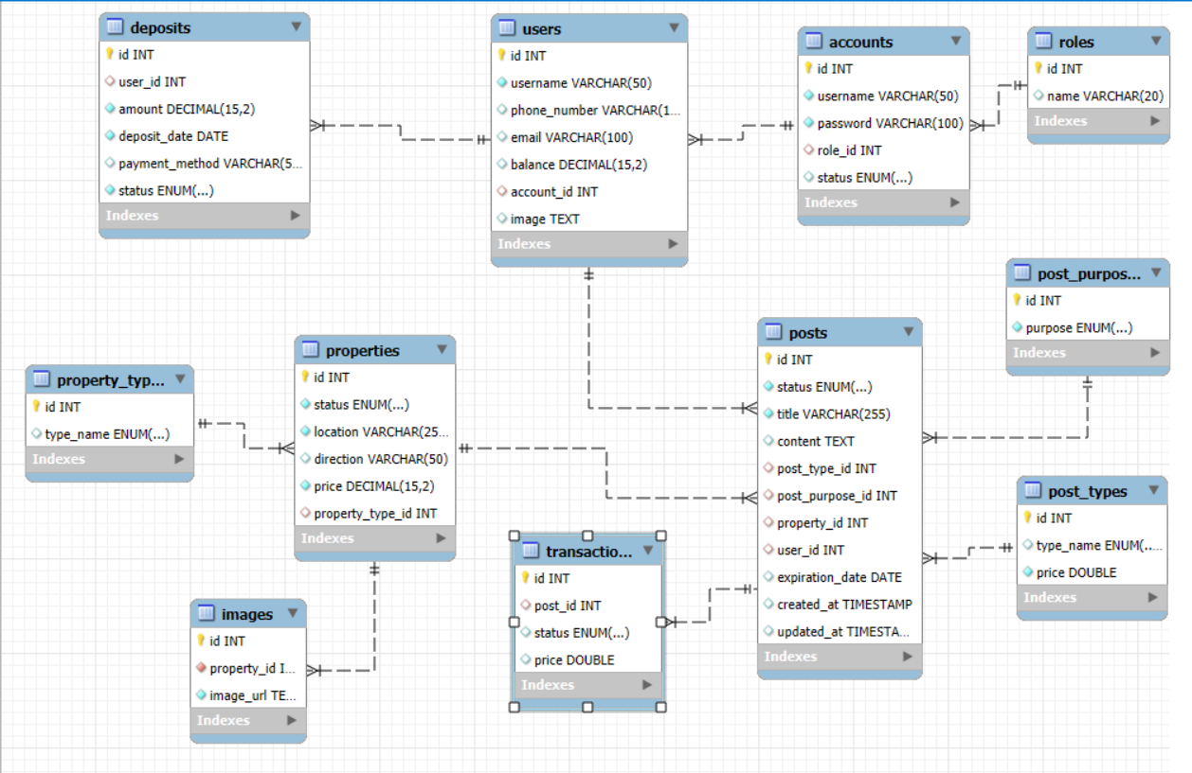

status: 0(Đã đặt hàng);1(Chưa thanh toán);2(Đã thanh toán)

